Analysis
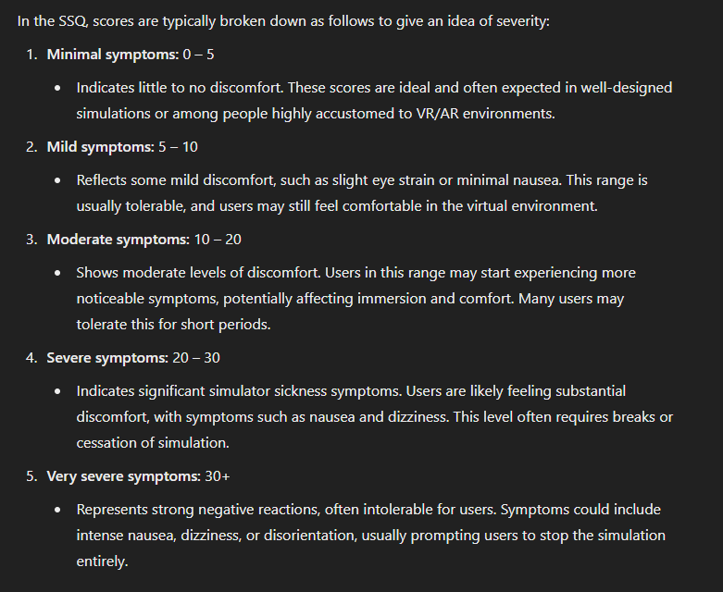
mean drone total score | 12.222222222 | sd | 14.690980765
mean hover total score | 21.875 | sd | 16.403702003

